QuanLyDoiTac
STT | Features | Test Suite Description | Expect | Error | Status | Bugs
Danh sách đối tác
1 | Quản lý đối tác | 1. Đăng nhập vào trang quản lý 2. Chọn "Quản lý đối tác \ Đối tác" | 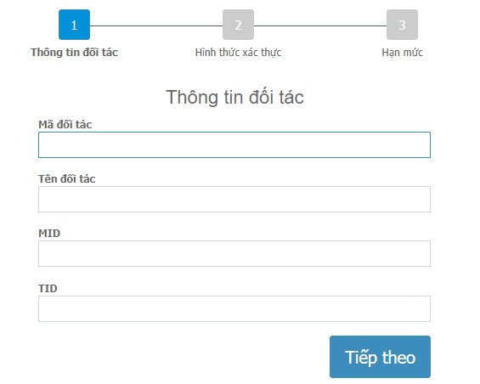 Display |  | Pass
2 |  | "Quản lý đối tác": sort default: Ngày tạo DESC Cho phép sort trên column: Mã đối tác, Tên đối tác, MID, TID, Ngày tạo Click column sort tương ứng lấn 1: Sort từ A-Z Click column sort tương ứng lần 2: Sort từ Z-A |  |  | Pass
3 |  | Paging: Page 1, 2 Page đầu, cuối: Page: trước, sau |  |  | Pass
Phân trang
1 | Trong trang “danh sách đối tác” → nhấn biểu tượng “<<” | Chuyển đến trang đầu danh sách đối tác |  | Pass
2 | Trong trang “danh sách đối tác” → nhấn biểu tượng “<” | Chuyển đến trang trước trang đang xem của danh sách đối tác |  | Pass
3 | Trong trang “danh sách đối tác” → nhấn biểu tượng “>” | Chuyển đến trang sau trang đang xem của danh sách đối tác |  | Pass
4 | Trong trang “danh sách đối tác” → nhấn biểu tượng “>>” | Chuyển đến trang cuối của danh sách đối tác |  | Pass
Thêm mới đối tác
1 | Thêm mới đối tác | Trang "Quản lý đối tác" User click "Thêm mới" | Display: Thêm mới đối tác 1. Thông tin đối tác |  | Pass
2 | 1. Thông tin đối tác Validate: "Mã đối tác" Maxlength: 1-20 Chỉ nhập chữ và số Required: Yes | Nhập: "Ngày mới" | Thông báo valid màu đỏ: "Vui lòng chỉ nhập chữ và số. Không nhập khoảng trắng, ký tự đặc biệt !@#$^&…" |  | Pass
3 | Validate: "Mã đối tác" | Maxlength: 21 | Thông báo valid màu đỏ: "Vui lòng nhập thông tin này." | đang chặn maxlength = 20 | Pass
4 | Validate: "Mã đối tác" | Không nhập thông tin | Thông báo valid màu đỏ: "Vui lòng nhập thông tin này." |  | Pass
5 | Validate: "Tên đối tác" Maxlength: 1-256 Không chứa <,>,= Required: Yes | Nhập: "Công ty TNHH truyền thông" |  | Bị tô đỏ field Không cho nhập có dấu | Fail | SBI-111
6 | Validate: "Tên đối tác" | Vượt maxlength: 256 |  | đang chặn maxlength = 20 | Fail | SBI-111
7 | Validate: "Tên đối tác" | Không nhập thông tin | Thông báo valid màu đỏ: "Vui lòng nhập thông tin này." | Không có thông báo màu đỏ | Pass
8 | Validate: "MID" Maxlength: 1-45 Chỉ nhập chữ và số Required: Yes | Nhập: "Ngày mới" | Thông báo valid màu đỏ: "Vui lòng chỉ nhập chữ và số. Không nhập khoảng trắng, ký tự đặc biệt !@#$^&…" |  | Fail | SBI-112
9 | Validate: "MID" | Vượt maxlength: 45 |  | đang chặn maxlength = 20 | Pass
10 | Validate: "MID" | Không nhập thông tin | Thông báo valid màu đỏ: "Vui lòng nhập thông tin này."
11 | Validate: "TID" Maxlength: 1-256 Chỉ nhập chữ và số | Nhập: "Ngày mới" | Thông báo valid màu đỏ: Vui lòng chỉ nhập chữ và số. Không nhập khoảng trắng, ký tự đặc biệt !@#$^&... |  | Pass
12 | Validate: "TID" | Vượt maxlength: 256 |  | đang chặn maxlength = 20 | Fail | SBI-112
13 | Validate: "TID" | Không nhập thông tin | Thông báo valid màu đỏ: "Vui lòng nhập thông tin này."
14 | Nhập hợp lệ | Mã đối tác: VNG123 Tên đối tác: Công ty TNHH truyền thông TID:123456 MID:123456 Click "Tiếp theo" | 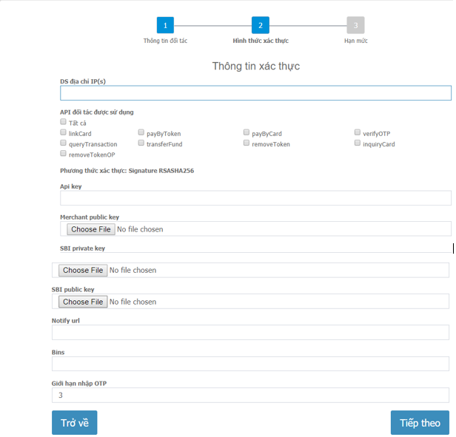 Display 2. Hình thức xác thực
15 | 2. Hình thức xác thực Validate "DS địa chỉ IP(s)" Maxlength: 1-20 Type: Textbox Required: Yes | Nhập: "Ngày mới" | Không cho nhập có dấu |  | Pass
16 | Validate "DS địa chỉ IP(s)" | Vượt maxlength: 20 |  | Đang chặn maxlength = 200 | Fail
17 | Validate "DS địa chỉ IP(s)" | Không nhập thông tin | Thông báo valid màu đỏ: "Vui lòng nhập thông tin này." |  | Pass
18 | 2. Hình thức xác thực Validate "API đối tác được sử dụng" Type: Checkbox Required: Yes | Check "Tất cả" | Các checkbox còn lại auto check |  | Pass
19 | Validate "API đối tác được sử dụng" | UnCheck "Tất cả" | Các checkbox còn lại auto uncheck |  | Pass
20 | Validate "API đối tác được sử dụng" | Các item đang check "Tất cả" Checked Item "transferFund" đang check => Uncheck | Auto UnCheck "Tất cả" |  | Pass
21 | Validate "API đối tác được sử dụng" | Các item đang check "Tất cả" Checked Item "transferFund" đang uncheck => Check item này | Auto check "Tất cả" |  | Pass
22 | 2. Hình thức xác thực Validate "API key" Maxlength: 1-20 Type: Textbox Required: Yes | Nhập: "Ngày mới" | Không cho nhập có dấu
23 | Validate "API key" | Vượt maxlength: 20
24 | Validate "API key" | Không nhập thông tin | Thông báo valid màu đỏ: "Vui lòng nhập thông tin này."
25 | 2. Hình thức xác thực Validate "Merchant public key" Type: Input File Required: Yes | Chọn file *.jpg | Popup: "Chỉ hỗ trợ upload file định dạng .txt, .cer" |  | Pass
26 | Validate "Merchant public key" | Chọn file "TheExim_Sandbox.txt" | Phải validate file đúng format mới được | Vẫn cho up file | Fail | SBI-116
27 | 2. Hình thức xác thực Validate "SBI private key" Type: Input File Required: Yes | Chọn file *.jpg | Popup: "Chỉ hỗ trợ upload file định dạng .txt, .cer" |  | Pass
28 |  | Chọn file "TheExim_Sandbox.txt" | Phải validate file đúng format mới được | Vẫn cho up file | Fail | SBI-116
29 | 2. Hình thức xác thực Validate "SBI public key" Type: Input File Required: Yes | Chọn file *.jpg | Popup: "Chỉ hỗ trợ upload file định dạng .txt, .cer" |  | Pass
30 | Validate "SBI public key" | Chọn file "TheExim_Sandbox.txt" | Phải validate file đúng format mới được |  | Fail | SBI-116
31 | 2. Hình thức xác thực Validate "Notify url" Type: Textbox Maxlength: 1-1000 Required: Yes | Nhập: "Ngày mới" | Không cho nhập có dấu |  | Pass
32 | Validate "Notify url" | Vượt maxlength: 1001 | đang chặn maxlength: 1000 |  | Pass
33 | Validate "Notify url" | Không nhập thông tin | Thông báo valid màu đỏ: "Vui lòng nhập thông tin này." |  | Fail | SBI-114
34 | 2. Hình thức xác thực Validate "Bins" Type: Textbox Maxlength: 1-100 Required: Yes | Nhập: "Ngày mới" | Không cho nhập có dấu Không cho nhập chữ Chỉ nhập số |  | Pass
35 | Validate "Bins" | Vượt maxlength: 101 | đang chặn maxlength: 1000 |  | Pass
36 | Validate "Bins" | Không nhập thông tin | Thông báo valid màu đỏ: "Vui lòng nhập thông tin này." |  | Pass
37 | 2. Hình thức xác thực Validate "Giới hạn nhập OTP" Type: Textbox Maxlength: 1 Required: Yes | Nhập: "Ngày mới" | Không cho nhập có dấu |  | Pass
38 | Validate "Giới hạn nhập OTP" | Vượt maxlength: 2 | Chỉ nhập được 1 số | Khi duyệt lại không chặn maxlength | Fail
39 | Validate "Giới hạn nhập OTP" | Không nhập thông tin | Thông báo valid màu đỏ: "Vui lòng nhập thông tin này." | Cho phép nhập rỗng nhưng khi duyệt lại bắt required field | Fail | SBI-114
40 | Page "Thêm mới đối tác / Thông tin xác thực" Ngay bước 2: "Hình thức xác thực" | Click "Trở về" | Display "Thêm mới đốc tác" Value ban đầu giữ nguyên |  | Pass
41 | 2. Hình thức xác thực | Nhập đúng thông tin valid | 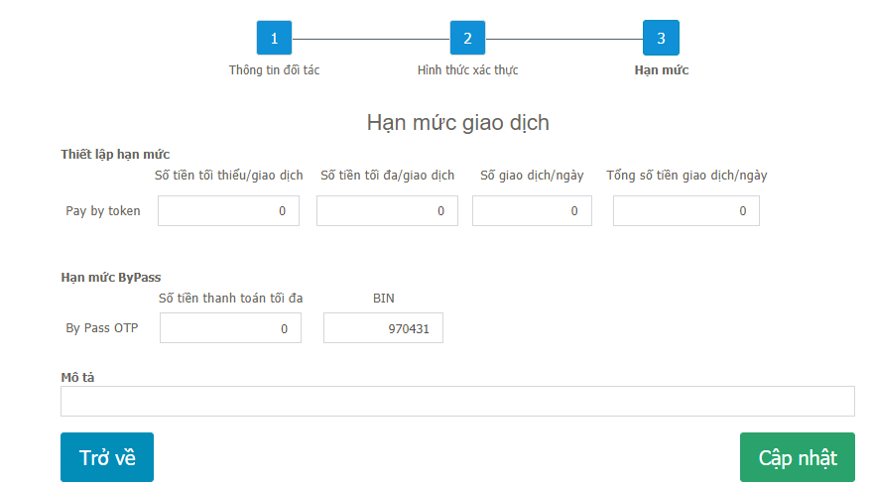 Display: "3. Hạn mức" |  | Fail | SBI-115
42 | 3. Hạn mức Validate "Pay by token" Type: Textbox Maxlength: 1 Required: Yes | Xét default: "Số tiền tối thiểu/giao dịch": 0 "Số tiền tối đa/giao dịch": 0 "Số giao dịch/ngày": 0 "Tổng số tiền giao dịch/ngày": 0 "By Pass OTP":0 "BIN": 970431 | Cho phép lưu |  | Fail | SBI-115
43 | Max số tiền | "Số tiền tối thiểu/giao dịch": 99999999 "Số tiền tối đa/giao dịch": 99999999 "Số giao dịch/ngày": 99999999 "Tổng số tiền giao dịch/ngày": 99999999 "By Pass OTP":99999999 | Cho phép lưu |  | Fail | SBI-115
44 | Để trống hết | 1. "Thêm mới đối tác": b => thành công 2. Link "Duyệt yêu cầu": https://eximot.sandbox.123pay.vn/request/edit/id/198 Click "Cập nhật": Ra page trắng | Thêm mới đối tác / 3. Hạn mức": Phải nhập "By Pass OTP" là số & chặn maxlength | Click "Cập nhật": Ra page trắng | Fail | SBI-121
45 | Nhập đúng thông tin, pass valid | Đã tồn tại đối tác "b": status: Mới Tạo mới đối tác "b" | Yêu cầu tạo mới thành công - Mã yêu cầu đã gửi duyệt 203 |  | Pass
46 | Đối tác đã tồn tại | 1. Đã tồn tại đối tác "b": status: Mới, Duyệt thành công https://eximot.sandbox.123pay.vn/request/edit/id/203 2. Tạo mới đối tác "b" | "Thông tin đối tác" Click "Tiếp theo", thông báo lỗi: "Mã đối tác đã có trong hệ thống" |  | Pass
47 |  | 1. Đã tồn tại đối tác "b": status: Mới, Duyệt thành công https://eximot.sandbox.123pay.vn/request/edit/id/203 2. Duyệt tiếp đối tác "b" https://eximot.sandbox.123pay.vn/request/edit/id/200 | Thông báo: "Mã đối tác đã có trong hệ thống" |  | Pass
48 |  | 1. Đã tồn tại đối tác "b": status: Mới, Duyệt thành công https://eximot.sandbox.123pay.vn/request/edit/id/203 2.Hủy đối tác "b" https://eximot.sandbox.123pay.vn/request/edit/id/200 | Hủy: thông báo: "Cập nhật dữ liệu thành công" |  | Verified OK | SBI-124
Cập nhật thông tin đối tác
1 | Cập nhật thông tin đối tác | Chọn button cập nhật cho "Mã đối tác": b | 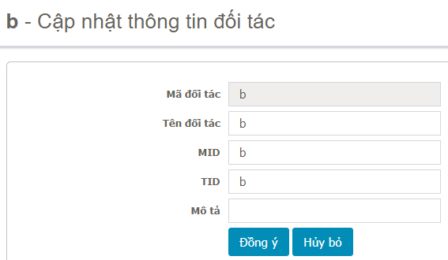 Display |  | Pass
2 | Validate: "Tên đối tác" Maxlength: 1-256 Không chứa <,>,= Required: Yes | Nhập: "Công ty TNHH truyền thông"
3 | Validate: "Tên đối tác" | Vượt maxlength: 256 | Có chặn maxlength = 256 |  | Pass
4 | Validate: "Tên đối tác" | Không nhập thông tin | Thông báo valid màu đỏ: "Vui lòng nhập thông tin này." |  | Pass
5 | Validate: "MID" Maxlength: 1-45 Chỉ nhập chữ và số Required: Yes | Nhập: "Ngày mới" | Thông báo valid màu đỏ: "Vui lòng chỉ nhập chữ và số. Không nhập khoảng trắng, ký tự đặc biệt !@#$^&…" |  | Pass
6 | Validate: "MID" | Vượt maxlength: 45 | Có chặn maxlength = 45 |  | Pass
7 | Validate: "MID" | Không nhập thông tin | Thông báo valid màu đỏ: "Vui lòng nhập thông tin này." |  | Pass
8 | Validate: "TID" Maxlength: 1-256 Chỉ nhập chữ và số Required: Yes | Nhập: "Ngày mới" | Thông báo valid màu đỏ: Vui lòng chỉ nhập chữ và số. Không nhập khoảng trắng, ký tự đặc biệt !@#$^&... |  | Pass
9 | Validate: "TID" | Vượt maxlength: 45 | Có chặn maxlength = 45 |  | Pass
10 | Validate: "TID" | Không nhập thông tin | Thông báo valid màu đỏ: "Vui lòng nhập thông tin này." |  | Pass
11 | Validate: "Mô tả" Maxlength: 1-256 Required: No |  | Có chặn maxlength = 256 |  | Pass
12 | Nhập hợp lệ | Mã đối tác: "b" Tên đối tác: "Công ty trách nhiệm hữu hạn truyền thông Thanh Sơn" TID: "1" MID: "1" Click "Đồng ý" | Display: "Quản lý đối tác" "Yêu cầu tạo mới thành công - Mã yêu cầu đã gửi duyệt 207" |  | Pass
Xóa đối tác
1 | Nhấn vào nút “Ok” trên popup | Trang "Quản lý đối tác": nhấn nút “xóa” → Hiển thị thông báo “Bạn có chắc muốn xóa mẩu tin này không? Nhấn vào nút “Ok” | Thông tin đối tác bị xóa khỏi danh sách |  | Pass
2 | Nhấn vào nút “Cancel” trên popup | Trang "Quản lý đối tác": nhấn nút “xóa” → Hiển thị thông báo “Bạn có chắc muốn xóa mẩu tin này không? Nhấn vào nút “Cancel” | Thông tin đối tác không bị xóa khỏi danh sách |  | Pass

